Esterni e Cerchi
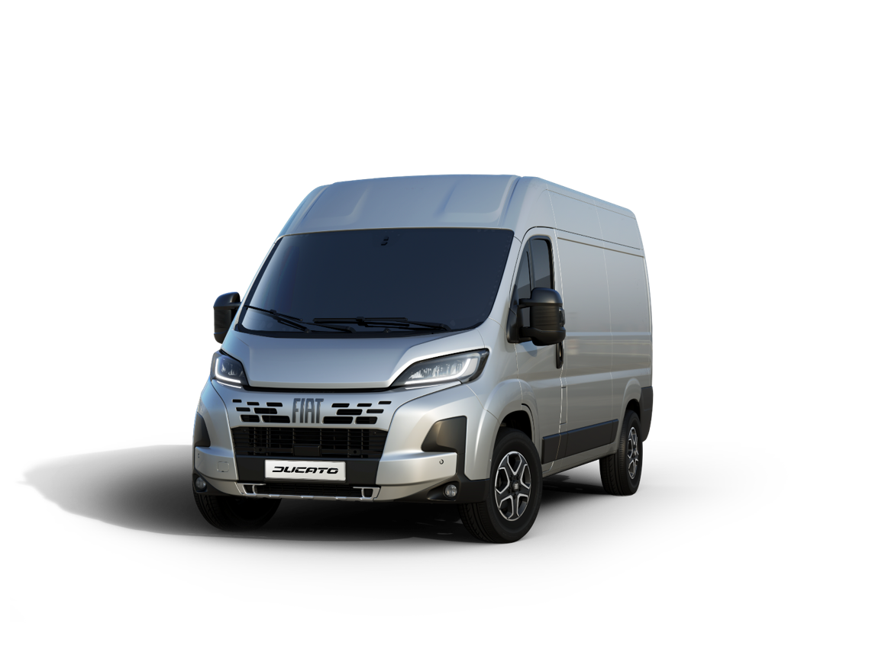
CERCHI IN LEGA OPT |  |  | COPRICERCHI OPT

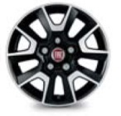 |  | 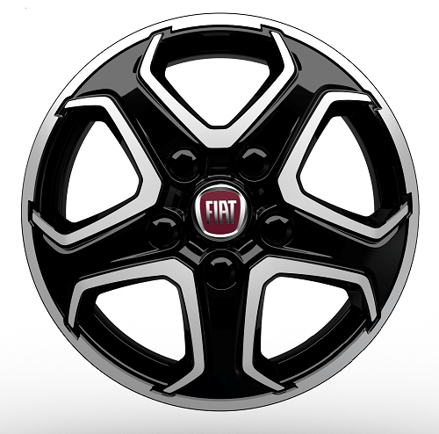 |  | 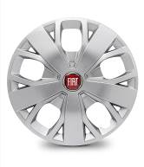
431
1LR
COPRICERCHIO 15"
COPRICERCHIO 16"

 | 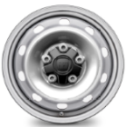
CERCHIO STD 15" / 16" (cambio automatico)
Con Paraurti verniciato + Skid Plate nero & Cerchi in lega

Portate
DUCATO
FURGONE | VERSIONE | MOTORE | Portata (kg)*
30 | L2H1 | 2.2 Multijet 3 120 cv E6E BIS | 950
 | L2H2 | 2.2 Multijet 3 120 cv E6E BIS | 925
33 | L2H1 | 2.2 Multijet 3 120 cv E6E BIS | 1250
 |  | 2.2 Multijet 3 140 cv E6E BIS | 1250
 | L2H2 | 2.2 Multijet 3 120 cv E6E BIS | 1225
 |  | 2.2 Multijet 3 140 cv E6E BIS | 1225
 | L3H2 | 2.2 Multijet 3 120 cv E6E BIS | 1175
 |  | 2.2 Multijet 3 140 cv E6E BIS | 1175
FURGONE | VERSIONE | MOTORE | Portata (kg)*
35 | L2H1 | 2.2 Multijet 3 140 cv E6E BIS | 1450
 |  | 2.2 Multijet 3 140 cv E6E BIS AT8 | 1390
 | L2H2 | 2.2 Multijet 3 140 cv E6E BIS | 1425
 |  | 2.2 Multijet 3 140 cv E6E BIS AT8 | 1365
 |  | 2.2 Multijet 3 180 cv E6E BIS | 1420
 |  | 2.2 Multijet 3 180 cv E6E BIS AT8 | 1365
 | L3H2 | 2.2 Multijet 3 140 cv E6E BIS | 1375
 |  | 2.2 Multijet 3 140 cv E6E BIS AT8 | 1315
 |  | 2.2 Multijet 3 180 cv E6E BIS | 1370
 |  | 2.2 Multijet 3 180 cv E6E BIS AT8 | 1315
 | L3H3 | 2.2 Multijet 3 140 cv E6E BIS | 1350
 |  | 2.2 Multijet 3 140 cv E6E BIS AT8 | 1290
FURGONE VETRATO | VERSIONE | MOTORE | Portata (kg)*
35 | L2H2 | 2.2 Multijet 3 140 cv E6E BIS | 1425
 |  | 2.2 Multijet 3 180 cv E6E BIS | 1420
 |  | 2.2 Multijet 3 180 cv E6E BIS AT8 | 1365
 | L3H2 | 2.2 Multijet 3 140 cv E6E BIS | 1375
 |  | 2.2 Multijet 3 140 cv E6E BIS AT8 | 1315
 |  | 2.2 Multijet 3 180 cv E6E BIS AT8 | 1315
FURGONE SEMIVETRATO | VERSIONE | MOTORE | Portata (kg)*
35 | L2H2 | 2.2 Multijet 3 140 cv E6E BIS | 1425
 |  | 2.2 Multijet 3 180 cv E6E BIS | 1420
 |  | 2.2 Multijet 3 180 cv E6E BIS AT8 | 1365
CABINATO | VERSIONE | MOTORE | Portata (kg)*
35 | L2 | 2.2 Multijet 3 120 cv E6E BIS | 1735
 |  | 2.2 Multijet 3 140 cv E6E BIS | 1735
 |  | 2.2 Multijet 3 140 cv E6E BIS AT8 | 1675
 | L2S | 2.2 Multijet 3 120 cv E6E BIS | 1725
 |  | 2.2 Multijet 3 140 cv E6E BIS | 1725
 |  | 2.2 Multijet 3 140 cv E6E BIS AT8 | 1665
 | L3 | 2.2 Multijet 3 120 cv E6E BIS | 1715
 |  | 2.2 Multijet 3 140 cv E6E BIS | 1715
 |  | 2.2 Multijet 3 140 cv E6E BIS AT8 | 1655
 | L4 | 2.2 Multijet 3 140 cv E6E BIS | 1700
 |  | 2.2 Multijet 3 140 cv E6E BIS AT8 | 1640
 |  | 2.2 Multijet 3 180 cv E6E BIS | 1695
 |  | 2.2 Multijet 3 180 cv E6E BIS AT8 | 1640
CABINATO DOPPIA CABINA | VERSIONE | MOTORE | Portata (kg)*
35 | L3 | 2.2 Multijet 3 140 cv E6E BIS | 1500
 |  | 2.2 Multijet 3 140 cv E6E BIS AT8 | 1440
CASSONATO | VERSIONE | MOTORE | Portata (kg)*
35 | L2 | 2.2 Multijet 3 120 cv E6E BIS | 1530
 |  | 2.2 Multijet 3 140 cv E6E BIS | 1530
 | L3 | 2.2 Multijet 3 120 cv E6E BIS | 1475
 |  | 2.2 Multijet 3 140 cv E6E BIS | 1475
 |  | 2.2 Multijet 3 140 cv E6E BIS AT8 | 1415
 | L4 | 2.2 Multijet 3 140 cv E6E BIS | 1440
 |  | 2.2 Multijet 3 140 cv E6E BIS AT8 | 1380
CASSONATO DOPPIA CABINA | VERSIONE | MOTORE | Portata (kg)*
35 | L2 | 2.2 Multijet 3 140 cv E6E BIS | 1390
 | L3 | 2.2 Multijet 3 140 cv E6E BIS | 1330
 |  | 2.2 Multijet 3 140 cv E6E BIS AT8 | 1270
PIANALATO | VERSIONE | MOTORE | Portata (kg)*
35 | L2 | 2.2 Multijet 3 140 cv E6E BIS | 1680
 |  | 2.2 Multijet 3 140 cv E6E BIS AT8 | 1620
 | L3 | 2.2 Multijet 3 140 cv E6E BIS | 1665
 |  | 2.2 Multijet 3 140 cv E6E BIS AT8 | 1605

*Veicoli in configurazione standard compreso il conducente; i dati riportati possono essere soggetti a variazioni di produzione senza preavviso

